关系图
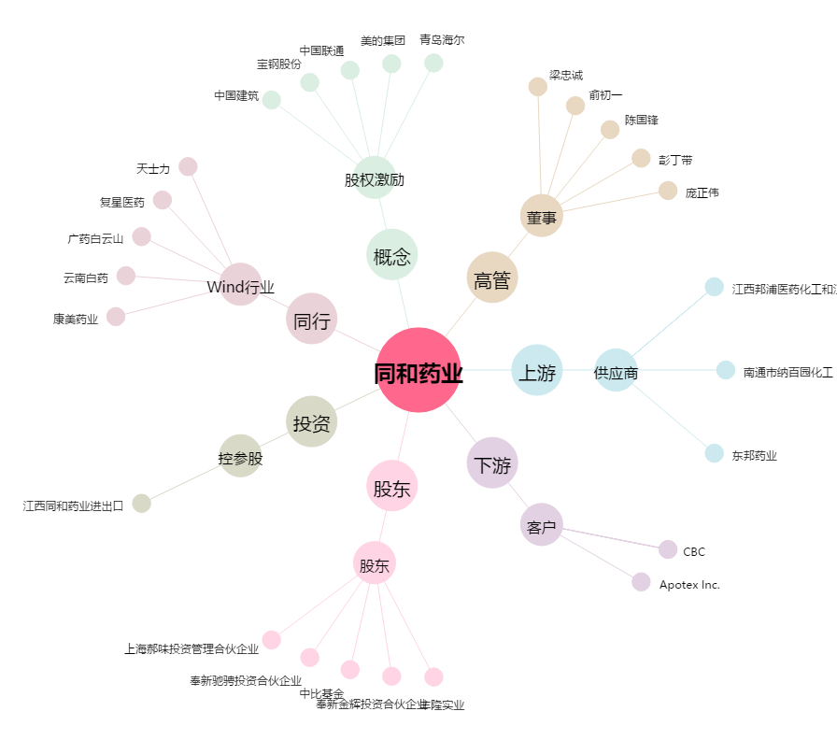
同和药业[300636.SZ] - 关系概览图

